POŘÍZENÍ PŘÍSTROJOVÉHO VYBAVENÍ
 | TECHNICKÁ SPECIFIKACE: Pořízení přístrojového vybavení dílen v provozu TaO

 |  | 1. dodávka |  |  | 2. dodávka
č. položky | Název | Počet kusů | Jednotková cena | Pořizovací cena za všechny kusy/Položka A1 v 2. listu "Položkový rozpočet" | Cena za technický dohled + uvedení do provozu/Položka A2 v 2. listu "Položkový rozpočet" | Technický popis (min. standard)
1 | Modulární pracovní stůl 3-modulový, buk masiv, délka 2000 mm | 11 |  | 0 Kč |  | • Pracovní stůl z masivního dřeva (buk nebo ekvivalent), • Min. délka 2000 mm • Nosnost min. 500 kg • Průmyslové provedení • Uzamykatelné zásuvky/šuplíky • Standardní výbava korpusu stolu obsahuje mechanismus centrálního zamykání zásuvek/šuplíků v každém modulu. • Rozměry (šířka x hloubka x výška) 2000 x 700 x 880 mm • Váha 210 kg • Nosnost 800 kg • Pracovní deska BUK • Síla desky 40 mm
2 | Svěrák 125 mm standard | 8 |  | 0 Kč |  | • Stolní svěrák s čelistmi min. 125 mm • Litinové nebo ocelové tělo • Otočná základna.
3 | Nářaďová skříň výška cca 1950 mm | 9 |  | 0 Kč |  | • Kovová dílenská skříň • Výška min. 1900 mm • Šířka min 1000mm • Uzamykatelná • Nosnost polic min. 50 kg.
4 | Zásuvková/šuplíková skříň (54x27D) | 8 |  | 0 Kč |  | • Zásuvková/šuplíková kovová skříň • Min. 5 zásuvek • Centrální zamykání.
5 | Šatní skříňka s úložnými boxy | 3 |  | 0 Kč |  | • 6 boxů, 1820 x 900 x 500 mm • Zamykatelná plechové šatní skříň pro uložení drobných osobních věcí • Konstrukce korpusu je shodná s šatními skříněmi, pouze dveře jednotlivých boxů jsou uloženy na vnitřních pantech s úhlem otevření více než 90° • Dveře každého boxu se zamykají nezávisle, na výběr jsou zámky s cylindrickou vložkou nebo uzávěry pro visací zámky. • Větrací otvory ve dvířkách • Rozměry (šířka x hloubka x výška) 600 x 500 x 1850 mm • Váha 42 kg • Počet buněk 6 • Další vybavení 3x plastový háček, 2x klíč
6 | Nářaďová skříň cca 1000 mm | 12 |  | 0 Kč |  | • Kovová skříň výšky cca 1000 mm šířka min 1000mm • Uzamykatelná.
7 | Svařovací stůl 1950x950 mm | 1 |  | 0 Kč |  | • Ocelový svařovací stůl • Pracovní plocha min. 1950x950 mm • Nosnost min. 1000 kg • Včetně základních upínacích prvků
8 | Mycí stůl průmyslový Typ M | 1 |  | 0 Kč |  | • Průmyslový mycí stůl ve výšce pracovního stolu včetně oběhového čerpadla
9 | Záchytná vana | 1 |  | 0 Kč |  | • Ekologická záchytná vana pro nebezpečné látky, chemicky odolná.
10 | Čisticí kapalina 200 l | 1 |  | 0 Kč |  | • Průmyslová čisticí kapalina pro odmašťování kovových dílů.
11 | Dílenský vozík se 7 zásuvkami/šuplíky a nářadím | 14 |  | 0 Kč |  | • Mobilní vozík se 7 zásuvkami/šuplíky • Min. 200 ks nářadí • Centrální zámek.
12 | Filtrační zařízení pro svařování | 1 |  | 0 Kč |  | • Průmyslové filtrační zařízení pro odsávání při svařování • Stupně nastavení 2 • Sací výkon (čistý vzduch) 1100 m³/h • Typ filtru jednorázový • Stupeň odlučitelnosti > 99 % • Materiál filtru skelné vlákno • Třída odlučitelnosti W3 • Dodatečné filtry předfiltr (hliníková pletenina) • Délka odsávacího ramene 3 m • Průměr odsávacího nátrubku 150 mm • Příkon 1100 W • Elektrické připojení 400 V • Rozměry (š × v × h) 790 × 1080 × 815 mm • Hmotnost 120 kg • Hladina akustického tlaku LpA 70 dB(A) • Pro časté použití se středním množstvím kouře a prachu • Výměna filtru bez nebezpečí kontaminace • Kontrola směru otáčení pro bezpečný provoz • Bezpečný provoz díky kontrole filtru • Odsávací hrdlo je otočné o 360°
13 | Gravitační pásová pila 230x280 * | 1 |  | 0 Kč |  | • Gravitační pásová pila • Max prořez při 0° 230x280mm • Úhlové řezy -45° až +60° • Pracovní pohyb ramene zajištěn vlastní hmotností ramene, rychlost regulována hydraulickým válcem a elektromagnetickým ventilem. • Pila je určena pro dělení materiálu v kolmých i úhlových řezech. • Veškeré nosné části pily jsou řešeny jako odlitky z litiny.Rameno pily také z litiny. • Rameno skloněno o 25.Dolní pracovní poloha ramene ovládána vačkou a mikrospínačem. Po dosažení dolní koncové polohy se rameno automaticky zastaví. Rameno pily zvedá obsluha manuálně. • Svěrák je vyroben z litiny.Manuálně ovládaný svěrák.Pohyb čelisti je manuální pomocí kolečka a trapézového šroubu.Těleso svěráku se posouvá vlevo-vpravo podle směru nastavení úhlového řezu. • Manuální natáčení pily pro úhlové řezy, aretace pomocí rychloupínací páky.Obecné úhly nastaveny pomocí noniusu. • Nosník posuvného vodítka pásu manuálně nastavitelný v celém pracovním rozsahu, manuální fixace nosníku.Nosník vodítka se pohybuje v seřiditelné rybinové drážce. • Pilový pás je chráněn krytem. • Mechanické napínání pilového pásu. • Automatická indikace správného napnutí pilového pásu seřízeným mikrospínačem z výroby. • Čistící kartáč pilového pásu. • Třífázový motor s dvojitým vinutím, 2 řezné rychlosti. Tepelná ochrana motoru. • Chladící systém na řeznou emulzi s rozvodem kapaliny do vodítek pilového pásu. • Podstavec se zásobníkem na třísky. • Mikrospínač napnutí pilového pásu a otevření krytu kladek. • Ovládání 24 V. • Základní výbava stroje:Stavitelný doraz.Pilový pás.Sada nářadí pro běžnou údržbu stroje. Požadavek na ZAŠKOLENÍ PERSONÁLU
14 | Hydraulický lis * | 1 |  | 0 Kč |  | • Ruční hydraulický lis • Lisovací síla min. 20 t. Požadavek na ZAŠKOLENÍ PERSONÁLU
15 | Pákové nůžky 150mm | 1 |  | 0 Kč |  | • Ruční pákové nůžky na plech • Pracovní šířka min. 150 mm.
16 | Montážní plošina nízká 150x50 mm | 1 |  | 0 Kč |  | • Nízká montážní plošina pro dílenské použití.
17 | Paletový vozík | 5 |  | 0 Kč |  | • Ruční paletový vozík • Nosnost min. 2500 kg.
18 | Svařovací zástěna 2100x1950 mm | 2 |  | 0 Kč |  | • Svařovací ochranná zástěna • Žáruodolný materiál.
19 | Policová skříň s plastovými boxy | 1 |  | 0 Kč |  | • Kovová skříň s plastovými boxy pro drobný materiál • Rozměr 1950x950mm • Dílenská plechová skříň s křídlovými dveřmi s úhlem otevření více než 90°. • Rozměry (šířka x hloubka x výška) 950 x 400 x 1950 mm • Váha 107 kg • Nosnost 400 kg
20 | Aku příklepová vrtačka 18 V | 5 |  | 0 Kč |  | • Aku příklepová vrtačka • Napětí 18 V • Min. 2 akumulátory včetně nabíječky. • Baterie 18V kompatibilní s ostatním aku nářadím
21 | Gola sada 3/4 | 2 |  | 0 Kč |  | • Sada 21ks • Chromvanadium ocel • Rozměry 19-50mm • 1x ráčna, 1x trhák, 2x prodloužení 100-200mm
22 | Aku rázový utahovák 18 V 1/4" | 5 |  | 0 Kč |  | • Aku rázový utahovák • Krouticí moment min 200Nm • Upínání 1/4" • Baterie 2x5Ah • Baterie 18V kompatibilní s ostatním aku nářadím
23 | Sada bitů | 5 |  | 0 Kč |  | • Sada bitů min 32ks 1/4"
24 | Sada ořechu pro rázový utahovák | 2 |  | 0 Kč |  | • Sada nástrčných klíčů 1/2" z chromvanadiové oceli, určeno pro rázový utahovák • Sada min 40ks, 9-30mm - šestihranných krátkých a dlouhých
25 | Aku rázový utahovák 18 V 1/2 | 2 |  | 0 Kč |  | • Aku rázový utahovák • Napětí 18 V • Vysoký krouticí moment min 1626Nm • 1/2" upínání • Baterie 18V kompatibilní s ostatním aku nářadím
26 | Aku rázový utahovák 18 V 3/4" | 2 |  | 0 Kč |  | • Aku rázový utahovák • Napětí 18 V • Vysoký krouticí moment min 1925Nm • 3/4" upínání • Baterie 18V kompatibilní s ostatním aku nářadím, včetně baterie a nabíječky
27 | Akumulátorová přímá bruska do 25000 rpm | 3 |  | 0 Kč |  | • Aku přímá bruska • Otáčky do min. 25 000 ot./min. • Baterie 18V kompatibilní s ostatním aku nářadím
28 | Sada pilových listů pro přímočarou pilu | 3 |  | 0 Kč |  | • Sada pilových listů na dřevo a kov, min 5ks
29 | Aku mečová pila 560 W | 3 |  | 0 Kč |  | • Aku mečová pila • Výkon ekvivalentní min. 560 W. • Baterie 18V kompatibilní s ostatním aku nářadím
30 | Sada pilových listů pro mečovou pilu | 3 |  | 0 Kč |  | • Sada pilových listů na dřevo a kov • Min 13ks
31 | Aku úhlová bruska 2x 9 Ah | 5 |  | 0 Kč |  | • Aku úhlová bruska s bezpečnostními prvky • 2 akumulátory 9Ah. • Baterie 18V kompatibilní s ostatním aku nářadím
32 | Sada lamelových kotoučů D125 | 10 |  | 0 Kč |  | • Sada lamelových brusných kotoučů, min 10ks, • D125, zirkon , podklad umělá bavlna
33 | Sada řezných kotoučů D125 | 10 |  | 0 Kč |  | • Sada řezných kotoučů na kov, min 25ks, • D125, tvrdý, pojivo z umělé pryskyřice s výztuhou.
34 | Měřič vibrací * | 1 |  | 0 Kč |  | • Přenosný měřič vibrací, • Rozsah měření zrychlení:0,1 - 199,9 m/s20,1 - 199,9 m/s2 (špičková hodnota) • Rozsah měření rychlosti:0,05 - 19,99 cm/s;0,01 až 19,99 cm/s (skutečná hodnota) • Rozsah měření posunu:0,001 - 1,999 mm0,001 - 1,999 mm (špičková hodnota) • Chyba měření:± 5 % + 2 dgts± 5 % + 2 dgts • Frekvenční rozsah měření zrychlení:10 Hz - 10 kHz10 Hz - 10 kHz • Kmitočtový rozsah měření rychlosti: • Frekvence: 10 Hz - 1 kHz • Frekvence: 10 Hz - 1 kHz • Frekvenční rozsah měření posuvu:10 Hz AŽ 500 Hz • LCD displej: 3 1/2bitové zobrazení • Ukazatel doby aktualizace: 1 sekunda • Napájení: Alkalická baterie 9VVypnutí <: =50 uA • Pracovní proud <: =50 mA • Výdrž baterie: Nepřetržitý provoz 20 hodin • Zobrazení napětí baterie: Napětí baterie ≤ 6,4 v, symbol pro nízké napětí • Délka kabelu: 2 m • Délka USB kabelu: 1 m. • Délka krátké sondy: 20 mm • Délka dlouhé sondy: 51 mm Požadavek na ZAŠKOLENÍ PERSONÁLU
35 | Hydraulická sada pumpa + válce | 1 |  | 0 Kč |  | • Hydraulická pumpa min 21kg s válcem a hadice 2m 3 válce 10/35 ,20/45 a,50/60
36 | Úhlová bruska 1200 W / 125 mm | 5 |  | 0 Kč |  | • Elektrická úhlová bruska, • Výkon min. 1200 W, • D kotouče 125 mm.
...
 | TECHNICKÁ SPECIFIKACE: Pořízení přístrojového vybavení dílen v provozu TaO
 |  | 1. dodávka |  |  | 2. dodávka
216 | Drsnoměr * | 1 |  | 0 Kč |  | • Mobilní síťově nezávislý přístroj v nárazuvzdorném provedení, • Obsluha přes dotykový displej, • Software v českém jazyce, • Měření na dráze až 17,5 mm, • Rychle vyměnitelné relativní snímače, • Kompatibilita se všemi snímači výrobce • Automatické rozpoznání typu připojeného snímače, • Měření až 40 parametrů, • Možnost sestavení až 7 měřicích programů + 1 měřicí program na ověření přesnosti, • Integrovaná tiskárna umožňující tisk naměřených hodnot a profilů, • Možnost měření s vyklopeným snímačem "napříč", • Indikátor pozice snímače v rámci svého rozsahu • Zobrazení na barevném dotykovém 4,3" TFT displeji: parametry, profily, statistika, regulační karty, • Profesionální vyhodnocení výsledků volitelným softwarem včetně zpracování statistiky , • Vestavěný etalon drsnosti Ra 3 μm, Rz 10 μm, • Osvětlení měřicího místa, • Propojení přístroje a LV17 kabelem nebo přes Bluetooth, • TECHNICKÉ ÚDAJE Parametry dle EN ISO 4287 Ra, Rz, Rmax, Rt, Rq, RSm, Rc, Rp, Rv, Rsk, Rku, Rdc, RzISO, Rmr, Rmr(c), C(Rmr) Parametry dle EN ISO 13565 Rpk*, Rpk, Rk, Rvk, Rvk*, Mr1, Mr2, Vo, A1, A2 Parametry dle EN ISO 4287 Pt, Pz, Pa Parametry dle MOTIF EN ISO 12085 R, Rx, AR, Nr, CR, CL, CF Parametry dle ASME B46.1 Rpm, Rp Parametry dle JIS B601 (2001) Rz-JIS Parametry dle EN 10049 Rpc Parametry dle Daimler MBN 31007 R3z Statistika až z 1000 měření průměr, rozsah, směr. odchylka, min., max. Třída přesnosti 1 dle DIN 4772 (± 5 %) Měřicí rozsah/rozlišení ±100 μm / 6 nm (závisí na použitém snímači) Dráha měřeného úseku lt 1,5; 4,8; 15; max 17,5 mm Filtr cut-off lc (hraniční vlnové délky) 0,08; 0,25; 0,8; 2,5 mm Druhy filtrů DIN EN ISO 11562: Gaussův filtr DIN EN ISO 16610-21: Gaussův filtr DIN EN ISO 13565-1: Filtr pro parametry Rk DIN EN ISO 3274: Ls filtr chvění Posuvová rychlost vt 0,15; 0,5; 1,0 mm/s Jednotky přepínatelné μm/μinch Jazykové verze česky, anglicky Displej dotykový barevný 4,3" TFT displej Paměť pro ukládání dat 2000 parametrů / 500 profilů Měřicí programy 7 měřicích programů, 1

217 | Tvrdoměr * | 1 |  | 0 Kč |  | • Zařízení pro měření tvrdosti, • Automatická konverze do všech běžných stupnic tvrdosti (HV, HB, HRC, HRB, HRA, HS, Rm), • Vysoká přesnost ± 4 HL (0,5% při 800 HL) s automatickou korekcí směru úderu při měření, • Velký měřicí rozsah 1-999 HL, 7" barevný dotykový displej s rozlišením 800x480 pixelů, • Výdrž baterie více než 8 hodin, • Vnitřní 8 GB Flash paměť pro až milion výsledků, • Zapouzdření jednotky pro splnění odolnosti IP 54, • Měření v podmínkách -10˚C až 50˚C, měření ASTM A956/ A370, ISO EN 16859, DIN 50156, GB/T 17394, JB/T 9378, konverzi normě ASTM E140 a pokynům ASME CRTD-91, DGZfP-MC 1, VDI/VDE-2616 Paper1 Požadavek na ZAŠKOLENÍ PERSONÁLU Požadavek na KALIBRACI ZAŘÍZENÍ
218 | Indukční ohřev ložisek | 1 |  | 0 Kč |  | • Flexibilní cívka plochá - pás ( 30 x 6 mm, l=14 m do 300 C ) + flexibilní cívka s kruhovým průřezem - kabel ( prům. 20 mm, l = 14 m )
219 | Filtrační agregát oleje hydrauliky * | 1 |  | 0 Kč |  | • Variabilní objemový průtok 20 - 70 l/min, • Povolená výška sání: 2/6 m, • Výkon motoru 1,1 kW, • Rozsah teplot kapaliny: 0-65 °C, • Rozsah teplot okolí: 0-50 °C, • Jemnost filtrace/kapacita: 3 μm / 1950 g, • Napájení: 1x 220-250 V AC, včetně zástrčky CEE 7/7 a kabelu 6 m, • Intuitivní ovládací dotykový panel, • Velká kapacita jímání nečistot (až 4 kg), s integrovaným monitorem částic a snímačem vlhkosti, • Funkce dávkování , • Funkce automatické vypnutí switch-off , • Zabudovaná tiskárna, • Provozní tlak max. 7 bar / 101 PSI, • Rozsah viskozity 15 - 1100 mm2/s - běžný provoz, • Indikátor zanesen v provedení: doplňková ikona na hlavní obrazovce, která změní barvu ze zelené na červenou pokud je filtrační vložka zanesená. • Hydraulické připojení sací hadice jmenovitá světlost DN 32, délka 2,7 m se sací hubicí 0,4 m, výtlačná hadice jmenovitá světlost DN 25, délka 2.7 m s výtlakovou hubicí 0,4 m, ventil pro přepínání režimů (s měřením čistoty oleje), • Ergonomický rám s kolečky, • USB konektor, Požadavek na ZAŠKOLENÍ PERSONÁLU
220 | Kontaktní teploměr * | 2 |  | 0 Kč |  | • Měřicí rozsah: -65 … 1200 °C / -85 … 2192 °F, • Rozlišení: do 999,9 °C: 0,1 °C / 0,1 °F, nad 1000 °C: 1 °C / 1 °F, • Přesnost (při jmenovité teplotě):přístroj: ±0,1 % z MH ± 1 °C, • Srovnávací konec: ±0,3 K, • Měřicí cyklus (vzorkování): ~3 měření / s, • Připojení snímače: 2pólová beztermonapěťová zásuvka typu K, • Standardní funkce: Min / Max / Hold, Auto-Power-Off, • Speciální funkce: nastavení (korekce) měřicí charakteristiky – nulový bod (Off set) a sklon/strmost (Slope), • Pracovní podmínky: -20 až 50 °C, 0 až 85 % RV (nekondenzující), • Displej: 3řádkový LCD, s ukazatelem stavu baterií, bíle podsvícený, s nerozbitným krytem, s „překlápěním“ displeje tlačítkem, • Ovládání: 4 odolná tlačítka, • Napájení: 2 ks baterie AA (součást dodávky) Požadavek na ZAŠKOLENÍ PERSONÁLU
221 | Odsávací zařízení | 1 |  | 0 Kč |  | • Pro odsávání prachu, třísek a hoblin při dřevoobráběcích pracích. • Kovové lopatky ventilátoru pro vyšší sací výkon. • Stabilní konstrukce z masivního ocelového plechu, nejsou použity žádné plasty.Vysoký sací výkon a tichý chod. • Sací výkon (čistý vzduch) 3910 m³/h • Průměr odsávacího nátrubku 150 mm • Průměr odsávací trubice u rozdělovače 3 x 100 mm • Příkon 2200 W • Elektrické připojení 400 V • Hmotnost 59 kg
222 | Hydraulický agregát/zkušební stand * | 1 |  | 0 Kč |  | 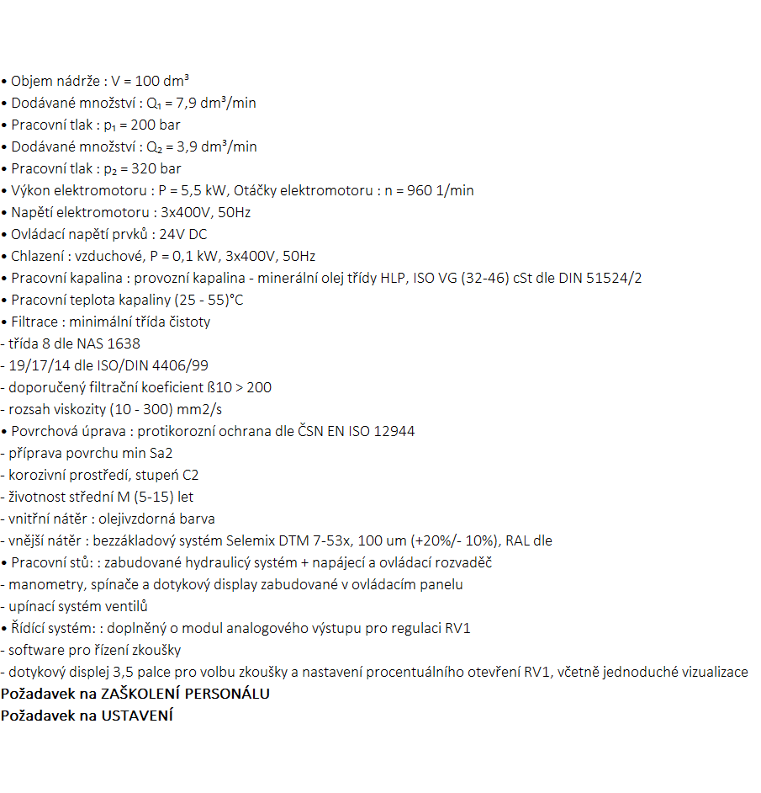
 |  |  |  | 0 Kč | 0 Kč

 | Pozn:
 | Speciální znak * ve sloupci B označuje zařízení, kde jsou požadovány specifické požadavky (zaškolení, kalibrace nebo ustavení na pozici). Tyto specifické požadavky jsou uvedené ve sloupci G.

